Инфографика
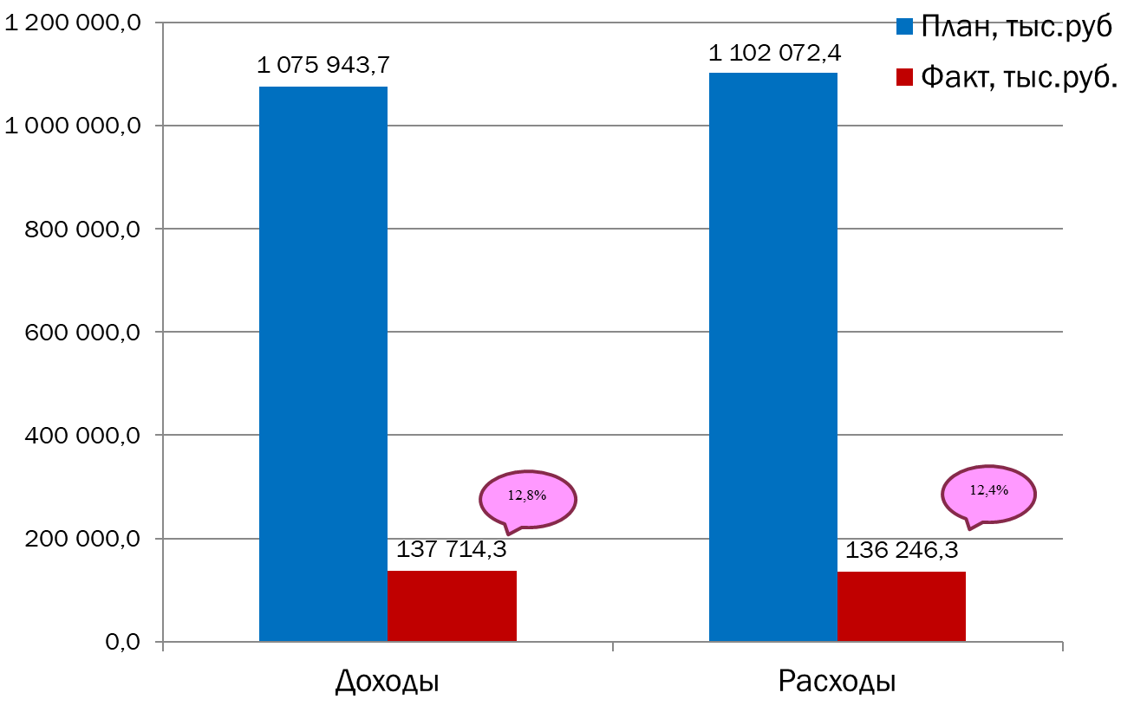
Текущее исполнение городского бюджета на 01.03.2023 г.

